Sheet1
Scene No. | 0
Quest Title | 踏出方舟
Quest Log | 去郊外草地打败5只小牛乔巴
Map No. | 22
 | 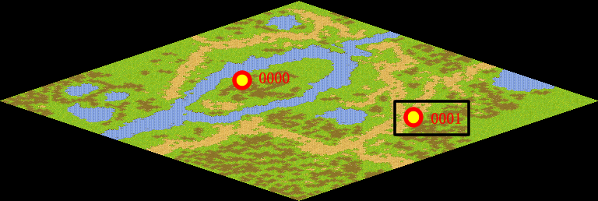
NPC No. | 1
Condition | 完成Quest-0204
Dialog | 先去郊外草地闯闯吧，去打败那里的5只小牛乔巴，数量有点多，不要急，一只只打败它们！
Select | 1：接受，2：不接受
Result | 1 : Scene 0001, 2 : 关闭对话框

ScriptFile | Qlog-0205-000.scr
 | Q0001-0205-000.scr

